HOME-SCREEN
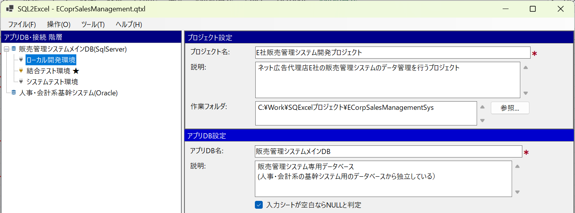
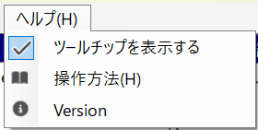
■ | HS001_HomeFormOverview
 | [ホーム画面の構成]

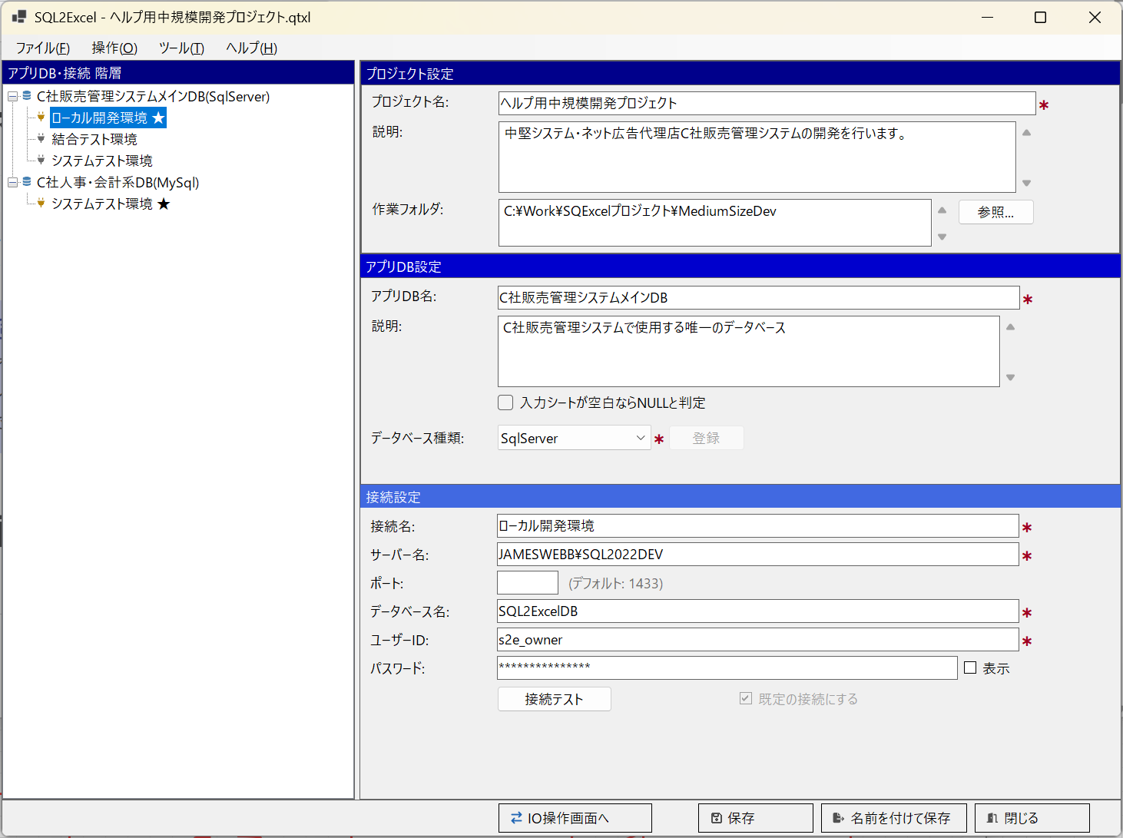
①
②
③
④
⑤

■ | HS002a_ProjectSettings
 | [プロジェクト設定パネルでの入力]
 | 新規プロジェクトを作成後、プロジェクト設定パネルで必要情報を入力し、保存をクリックします。
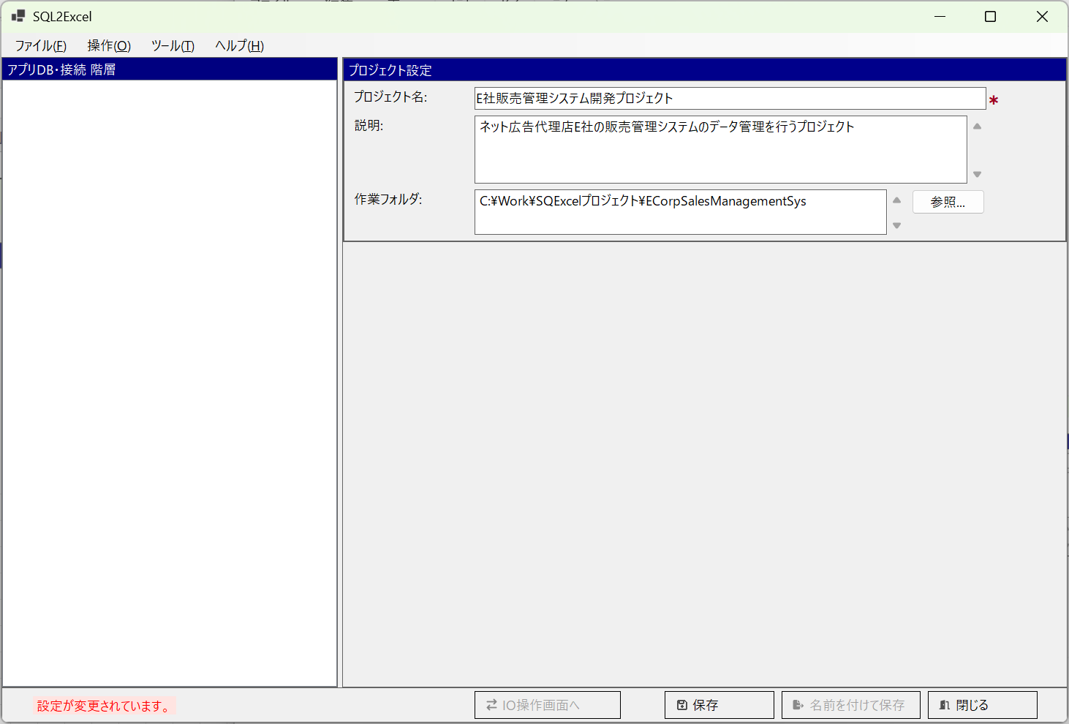

■ | HS002b_ProjectSaving
 | [プロジェクトの保存]
 | 名前を付けて保存ダイアログで、任意のフォルダを選んでファイル名を指定して.qtxl(SQExcelプロジェクト)ファイルを保存します。
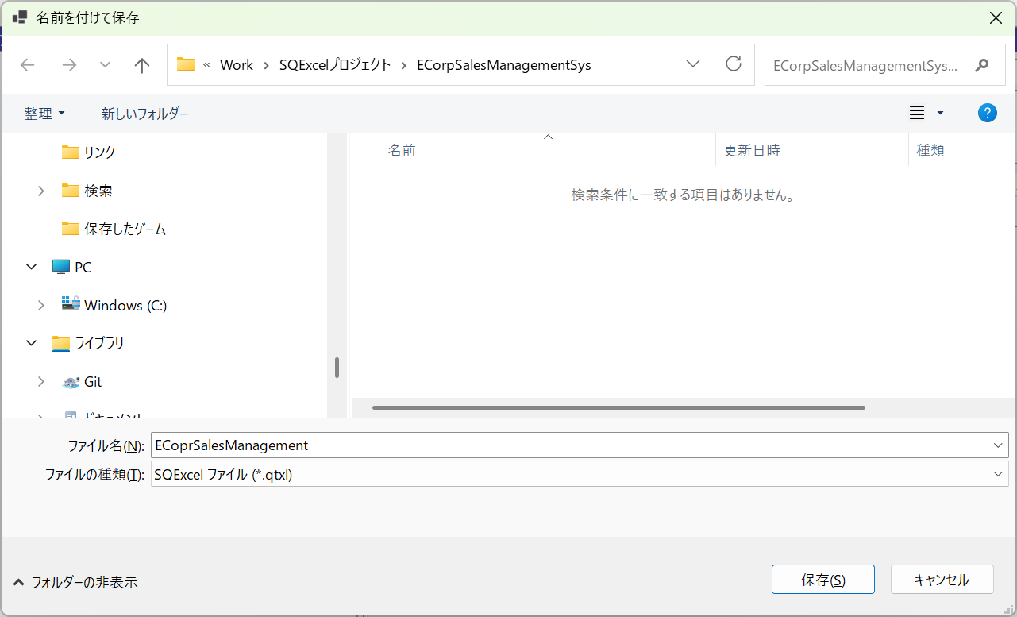

■ | HS002c_AppDBSettingsReadyToInput
 | [プロジェクト保存完了後アプリDB設定可能]
 |  | プロジェクトの保存が完了すると、アプリDB設定パネルが表示され、アプリDB情報の入力が可能になります。
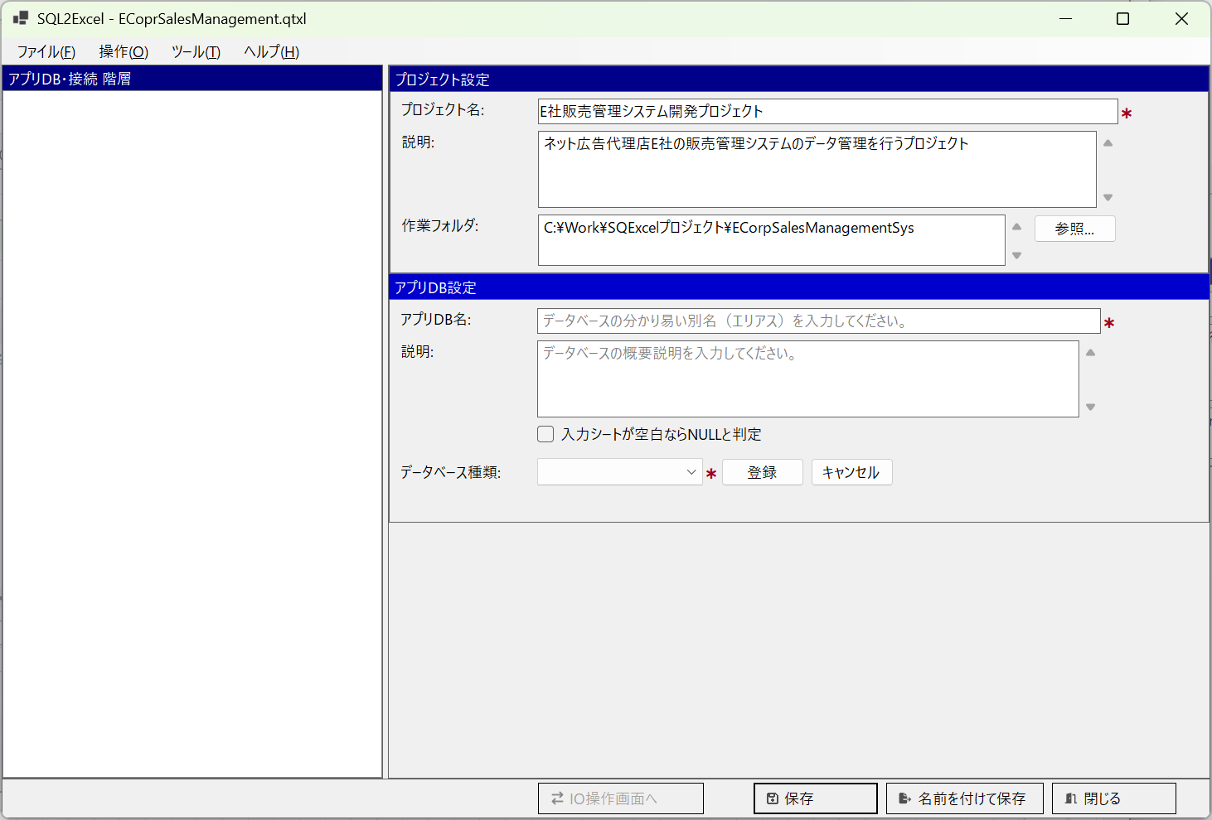

■ | HS003a_InputAppDBSettings
 | [アプリDB設定パネルで入力開始]
 |  | アプリDB設定パネルで必要な情報を入力します。
 |  | データベース種類は登録後に変更すると、その下に関連付けられた接続情報やテーブルグループ情報を全てクリアする必要が生じるため、間違えないように登録します。

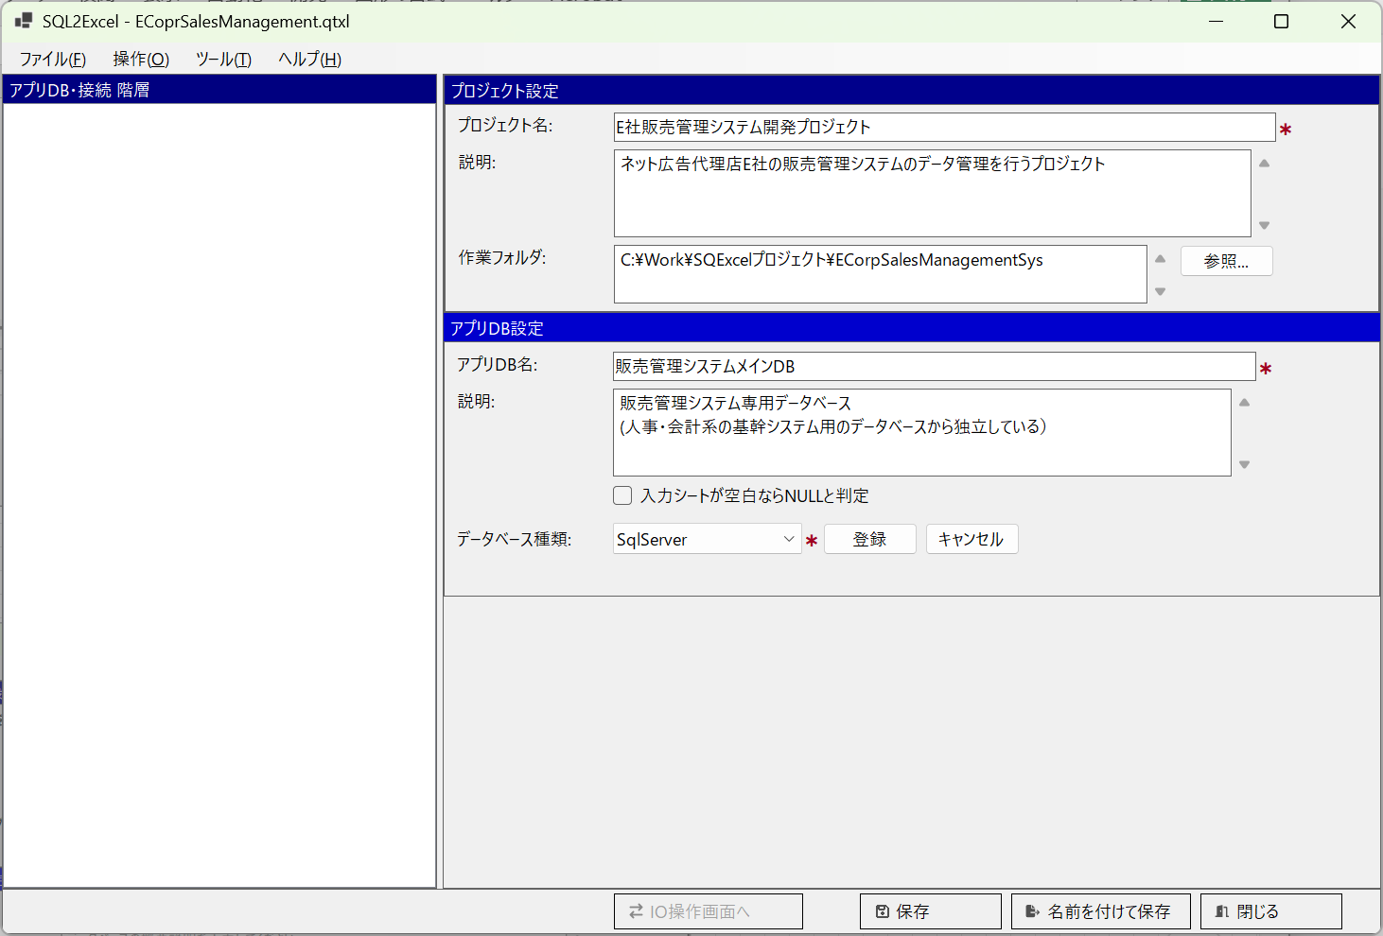

■ | HS003b_RegisterAppDBSettings
 | [アプリDB設定パネルで登録をクリックする]
 |  | アプリDB情報を入力して登録をクリックすると、アプリDB・接続ツリー上に登録したアプリDBのノードが表示されます。※接尾辞にはデータベース種類が()内に表示されます。
 |  | 同時にこのアプリDBに関連付けられる最初の接続用の設定パネルが開きます。
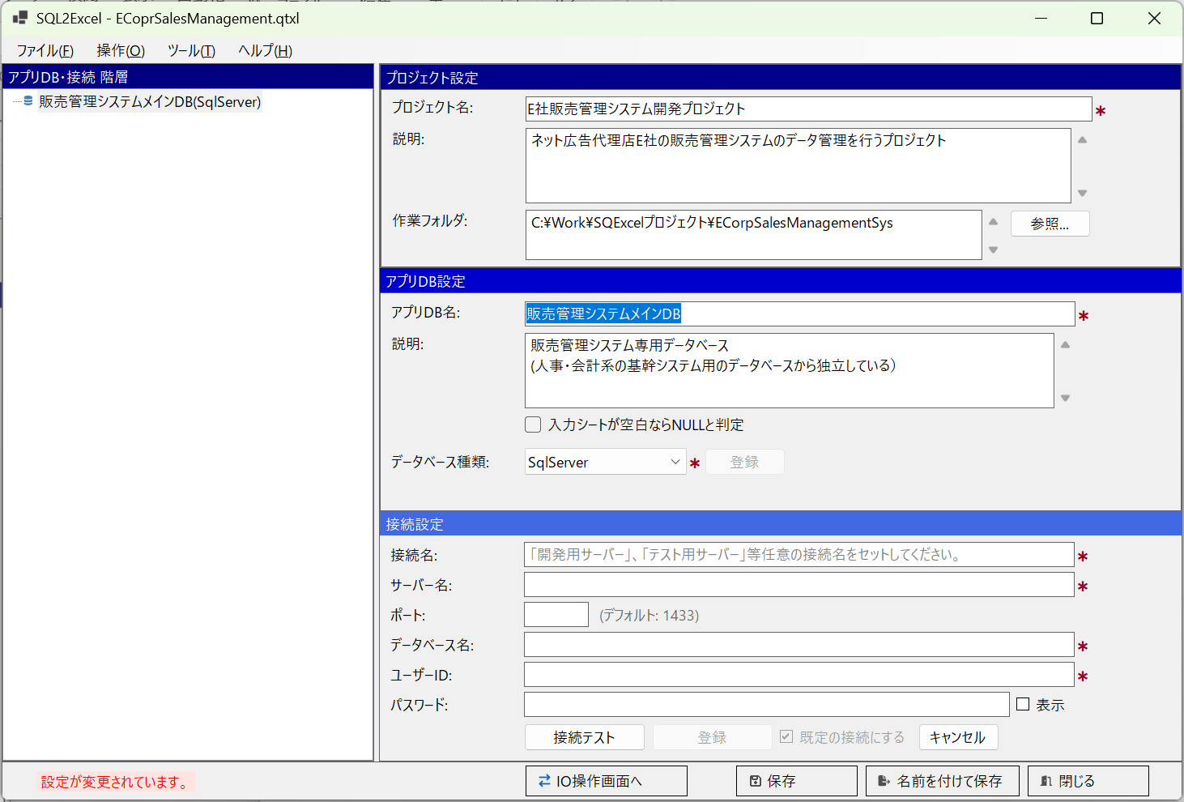
D

■ | HS003c_AddAnotherAppDB
 | [接続を登録する前に別のアプリDBを登録する]
 |  | プロジェクト内にアプリDBを追加したり削除したりするのはアプリDB・接続ツリー内のコンテキストメニューから実行します。
 |  | コンテキストメニューのアプリDBの追加をクリックすると、アプリDB設定パネルが初期化され、新しいアプリDB情報の設定が可能になります。
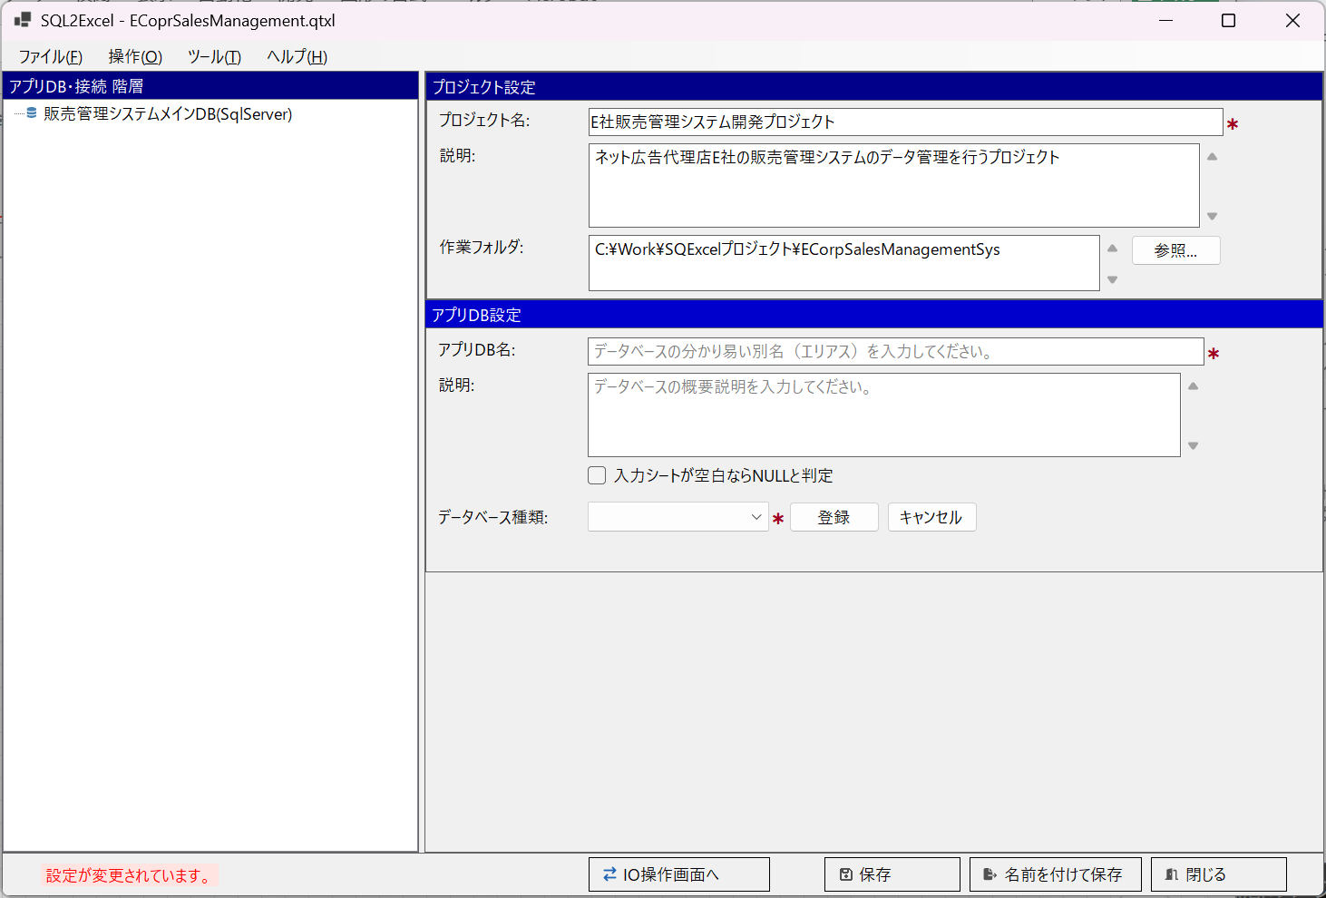
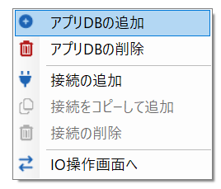
D

■ | HS003d_AppDBAdded
 | [別のアプリDBが登録される]
 |  | 新しいアプリDB情報の入力が終わり登録をクリックすると、アプリDB・接続ツリー上に追加されたアプリDB情報が表示されます。データベース種類としてOracleが指定されています。
 |  | ※先に最初のアプリDBの接続を作成した後でも、別のアプリDBの追加は可能です。
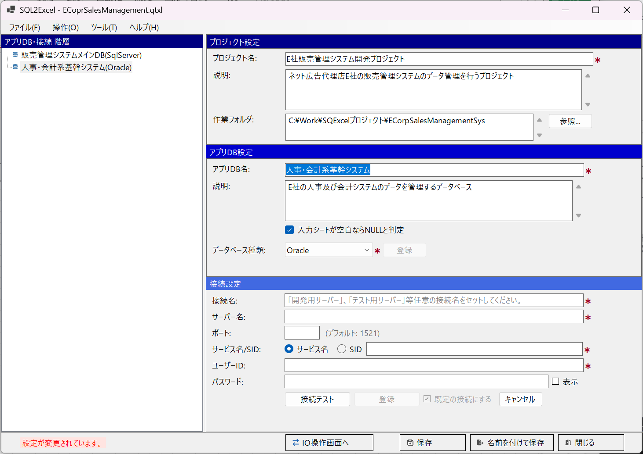
D

■ | HS003e_AppDbChangeDatabaseType
 | [アプリDBでデータベース種類を変更]
 |  | アプリDB設定パネルでは登録・保存後も入力値の変更を行うことが可能です。
 |  | 入力項目の値を変更すると、登録ボタンが有効になるのでクリックすると、直ぐに変更内容が反映されます。
 |  | ただしデータベース種類を変更すると、そのアプリDBの下層にある接続情報とテーブルグループは全てクリアされてしまうので注意が必要です。
 |  | 下図の例では選択されたアプリDBのデータベース種類をOracleからPostgreSQLに変更しようとしています。
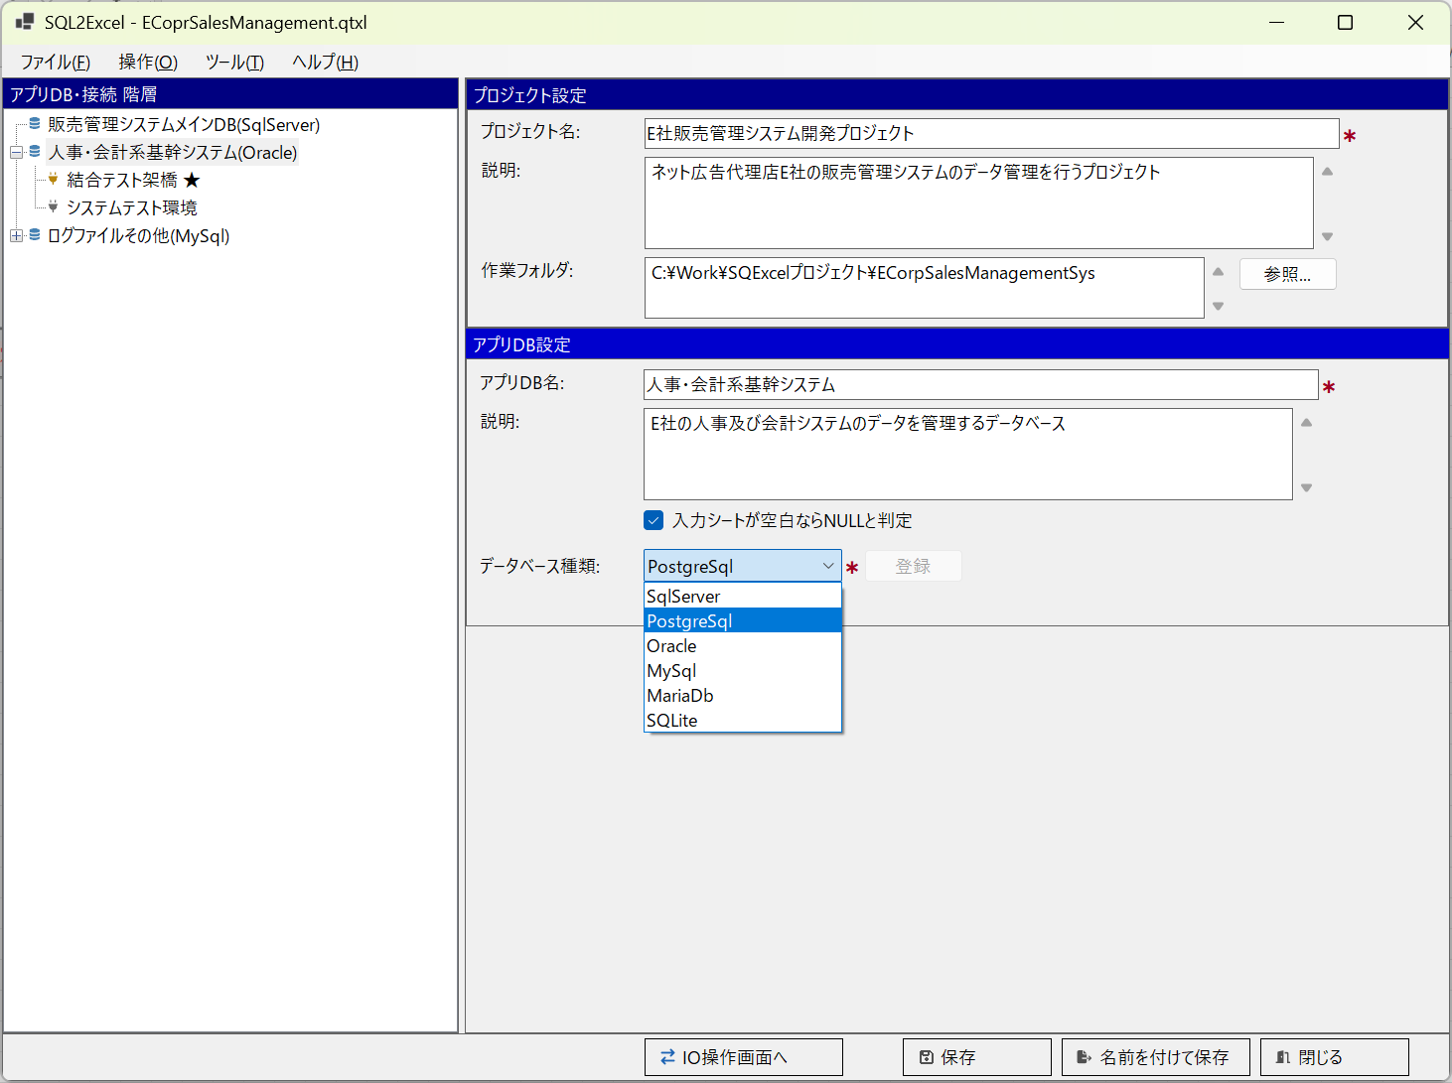

■ | HS003f_AppDbConfirmChangeDatabaseType
 | [アプリDBでデータベース種類変更時の確認ダイアログ]
 |  | このようなメッセージダイアログが表示されます。
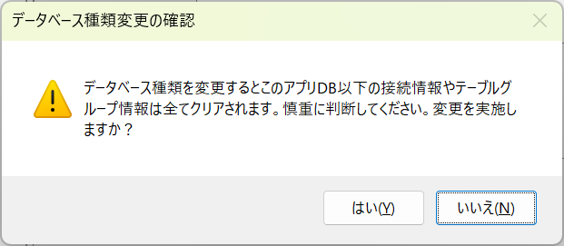

■ | HS003g_AppDbDatabaseTypeChanged
 | [アプリDBでデータベース種類変更直後の状態]
 |  | はいを選択してデータベース種類を変更すると、アプリDB・接続ツリー上でこのアプリDBの下層の接続がクリアされているのが確認できます。

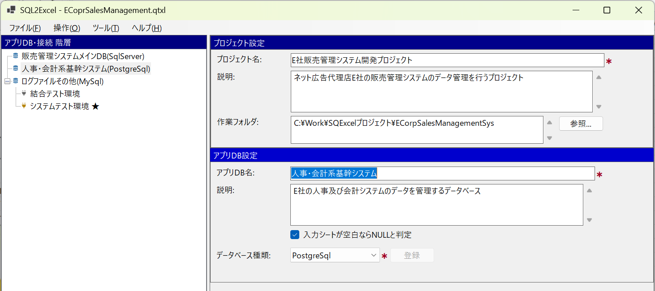

■ | HS003h_DeleteAppDB
 | [AppDBを削除する]
 |  | アプリDBを削除するには、アプリDB・接続ツリー上で削除対象のアプリDBノードを選択した状態でコンテキストメニューよりアプリDBの削除を選択します。
 |  | アプリDBを削除すると
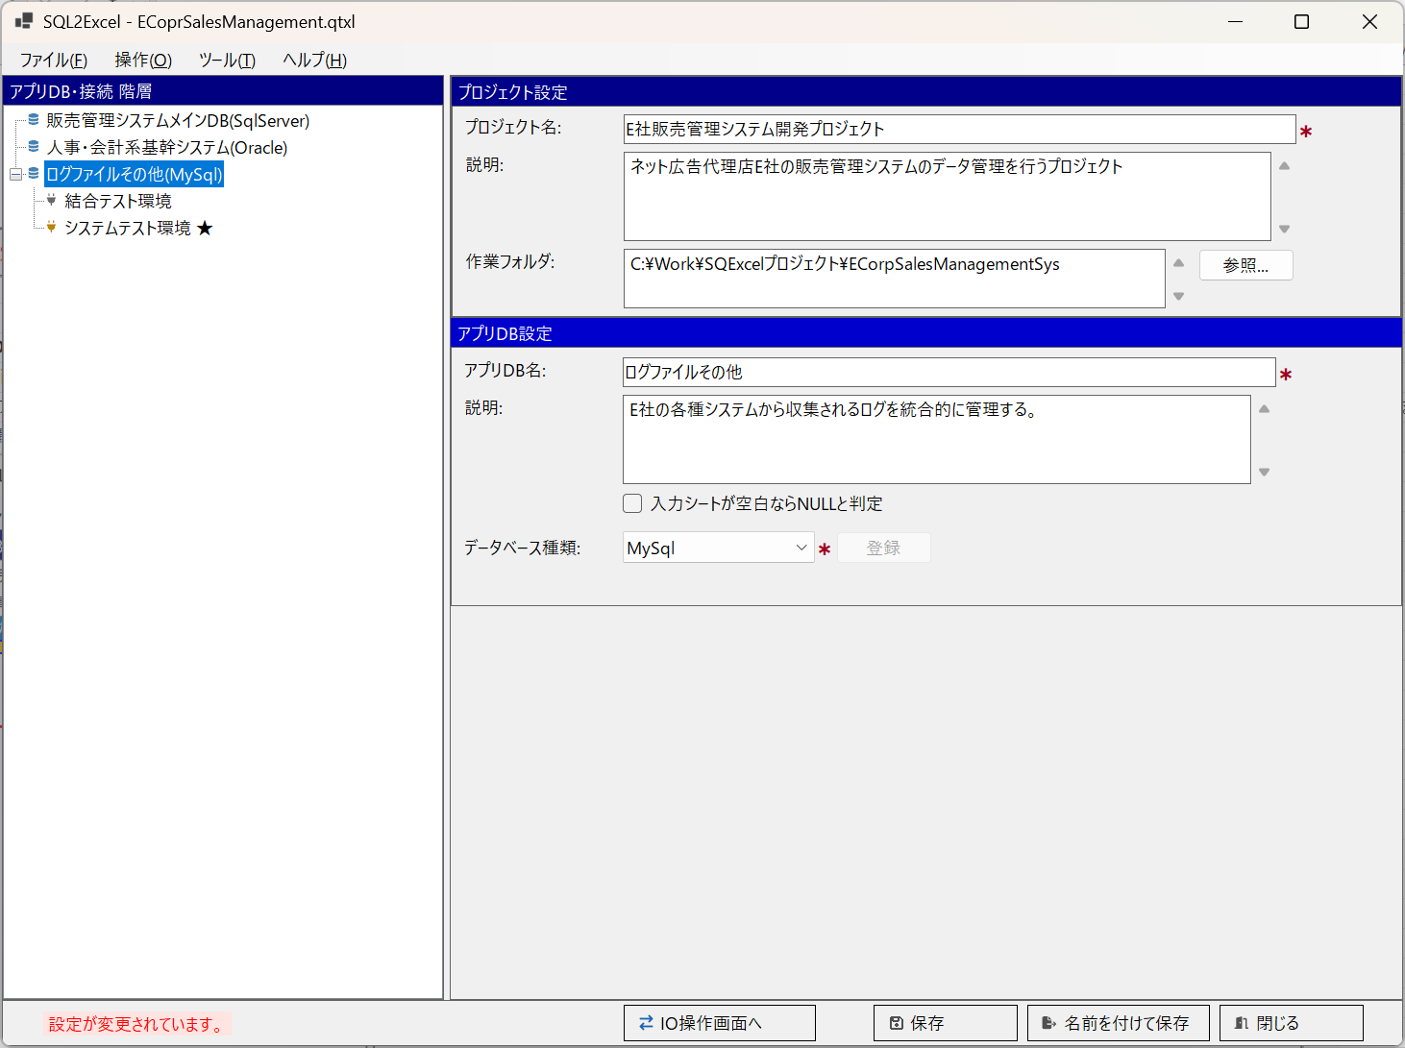

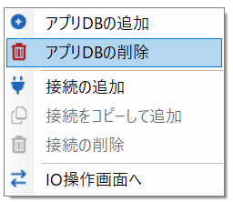

■ | HS003i_ConfirmDeleteAppDB
 | [AppDBの削除確認ダイアログメッセージ]
 |  | アプリDBを削除すると下層の接続やテーブルグループは全てクリアされるので、下図のような確認ダイアログが表示されます。
 |  | アプリDBを削除すると下層の接続やテーブルグループは全てクリアされるので、注意が必要です。
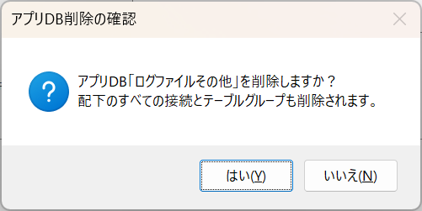

■ | HS003j_AppDBDeleted
 | [AppDBの削除結果]
 |  | はいをクリックして削除を決定すると、アプリDB・接続ツリー上で削除対象となるアプリDBはクリアされます。

■ | HS004a_AddConnectionFromContextMenu
 | [コンテキストメニューより接続の追加を選択]
 |  | 新しいアプリDBの登録と同時に接続設定パネルでは接続情報を入力可能になりますが、ここではコンテキストメニューから接続を追加する例を見てみましょう。
 |  | アプリDB・接続ツリー上で接続を追加したいアプリDBノードを選択して、コンテキストメニューより接続の追加を選択します。
 |  | これで接続設定パネル上で新規の接続情報を入力可能になります。
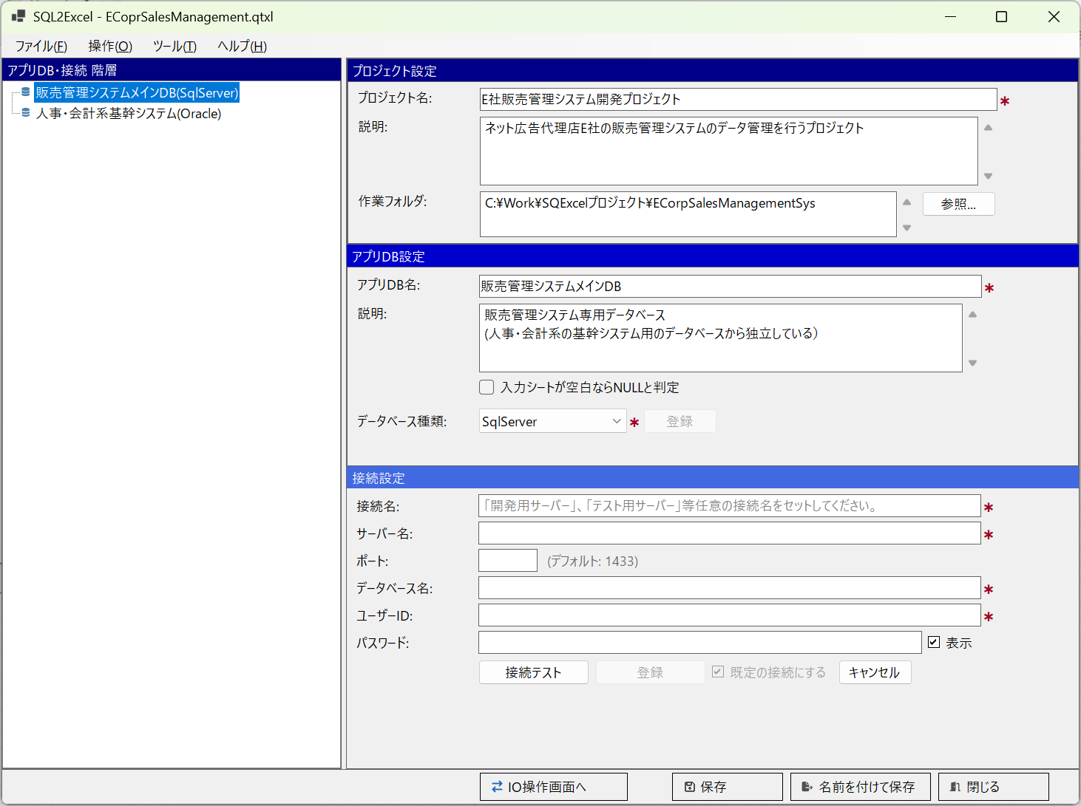
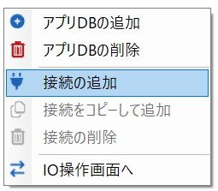

■ | HS004b1_ConnectionSettingSqlServer
 | [データベース種類＝SQL Serverの場合の入力項目]
 | 接続情報の入力項目は親のアプリDBのデータベース種類に応じて項目が変更されます。
 | データベース種類=SQL Serverの場合の入力項目
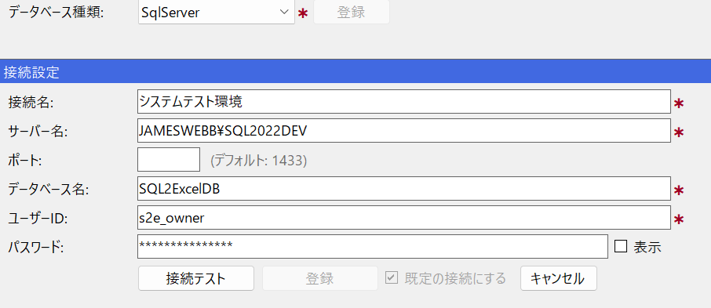

■ | HS004b2_ConnectionSettingPostgreSQL
 | [データベース種類＝PostgreSQL場合の入力項目]
 | データベース種類=PostgreSQLの場合の入力項目
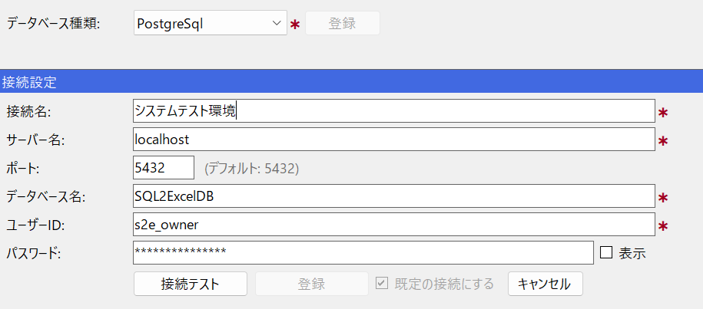

■ | HS004b3_ConnectionSettingOracle
 | [データベース種類＝Oracle場合の入力項目]
 | データベース種類=Oracleの場合の入力項目

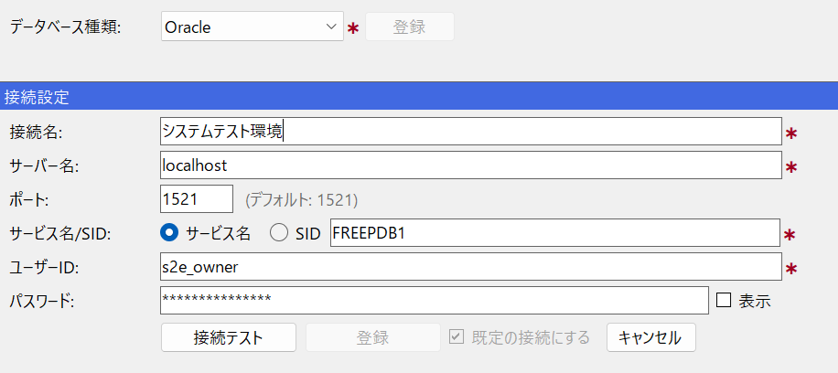

■ | HS004b4_ConnectionSettingMySQL
 | [データベース種類＝MySQL場合の入力項目]
 | データベース種類=MySQLの場合の入力項目
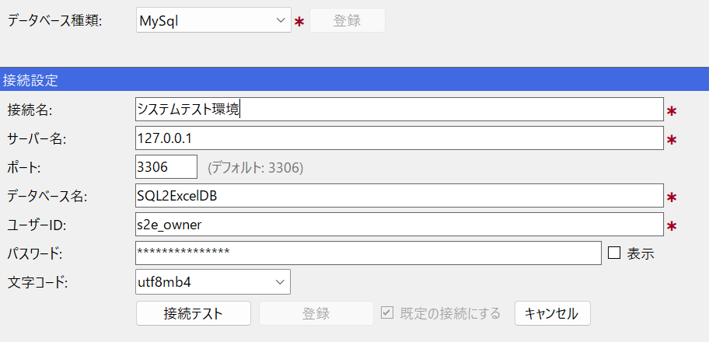

■ | HS004b5_ConnectionSettingMariaDB
 | [データベース種類＝MariaDB場合の入力項目]
 | データベース種類=MariaDBLの場合の入力項目
 | ※MariaDBの既定のポート番号は3306です。
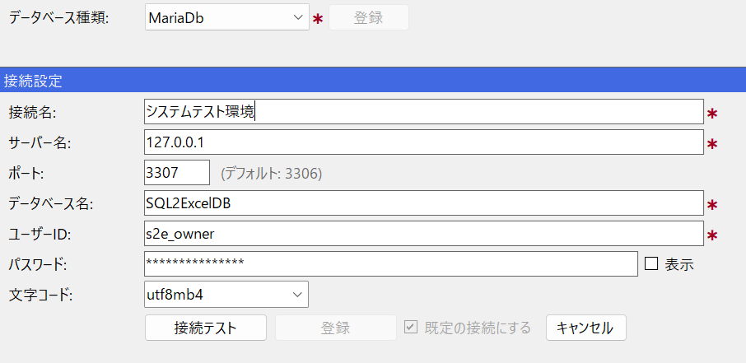

■ | HS004b6_ConnectionSettingSQLite
 | [データベース種類＝SQLite場合の入力項目]
 | データベース種類=SQLiteの場合の入力項目
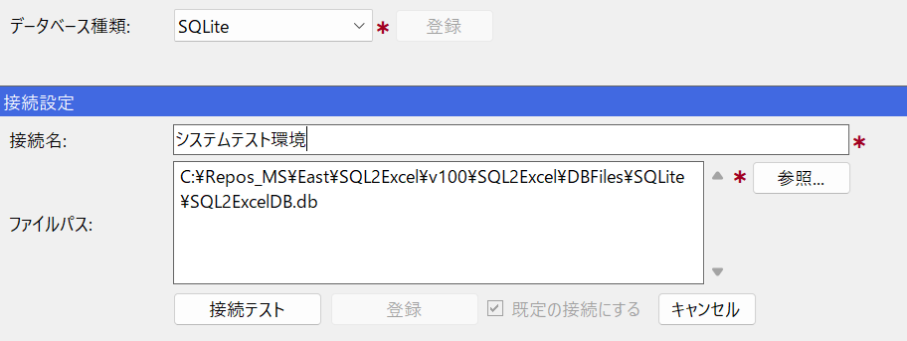

■ | HS004c_ConnectTest
 | [接続テストと接続情報の登録]
 | 接続設定パネルで接続項目を入力後、接続テストをクリックします。
 | 接続の成否がが表示されます。接続に成功すると登録ボタンが表示されます。
 | ※接続設定パネルではどの項目を変更してもすぐその後で接続テストを実行して成功しないと登録することが出来ません。（接続には関係のない接続名を変更した場合も同様です。）
 | ※既定の接続にするチェックボックスは最初の接続が登録されるときは常にチェックONになります。

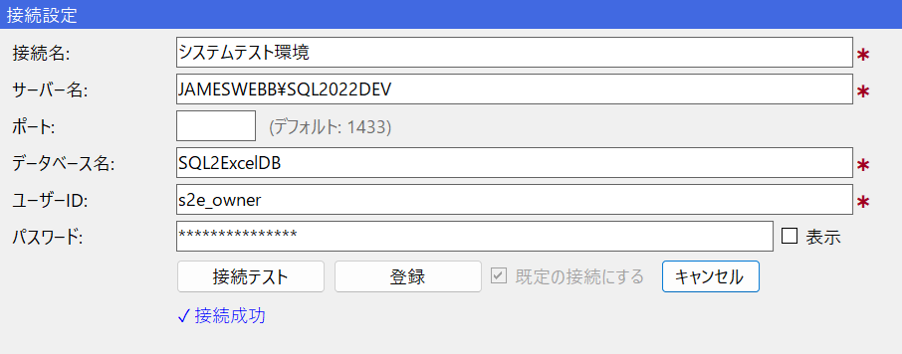

■ | HS004c2_ConnectRegistered
 | [接続の登録結果]
 |  | 登録ボタンをクリックするとアプリDB・接続ツリー上の親アプリDBの配下に登録した接続のノードが表示されます。
 |  | これで接続の登録が完了し、ここからIO操作画面への遷移が可能になります。
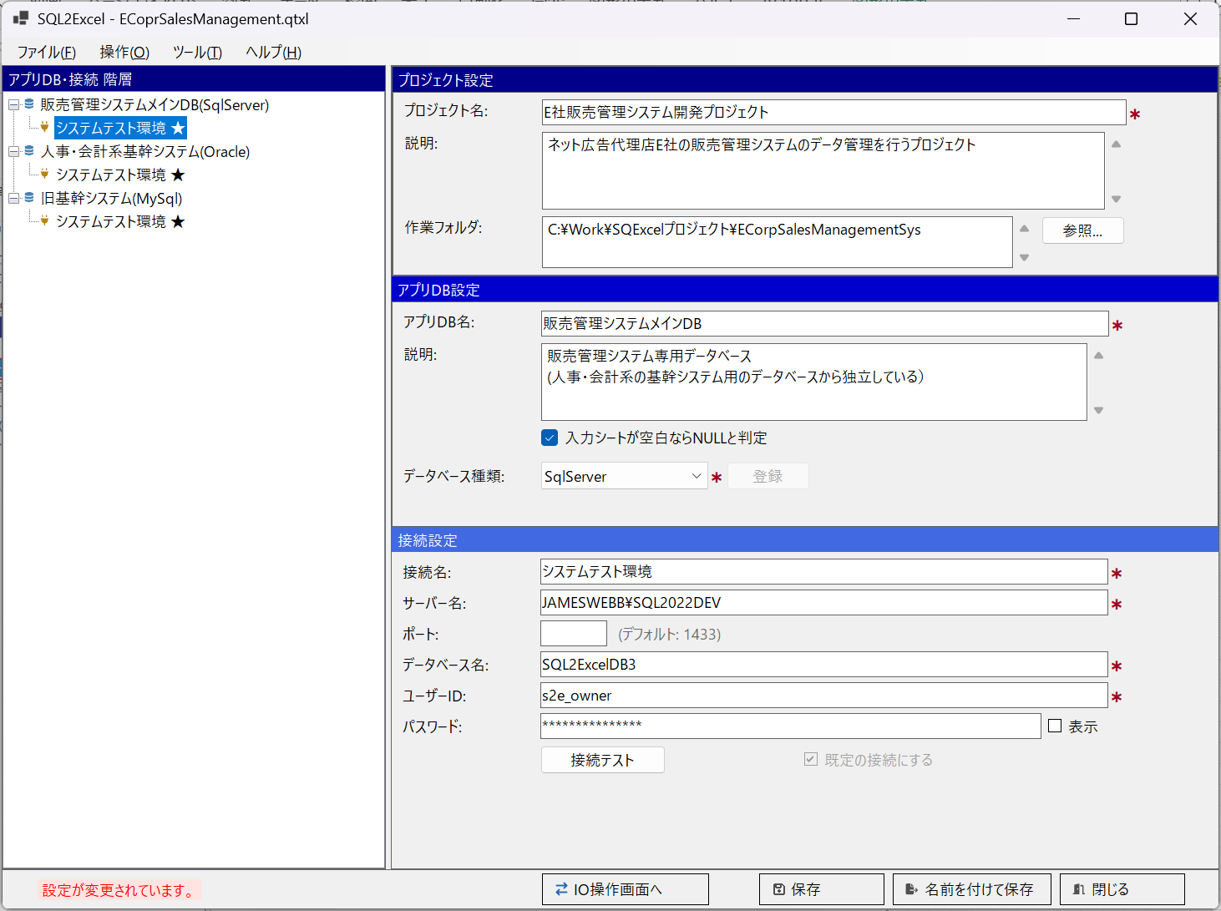

■ | HS004d1_DefaultConnetion
 | [既定の接続の設定]
 | 既定の接続にするチェックボックスは、アプリDBの2つ目の接続情報の登録時より使用可能になります。
 | 既定の接続は１つのアプリDBの接続中１つしか指定できません。
 | 最初に登録された接続が既定の接続になっていますが、いずれかの接続を選択してここでチェックをONにすると、その接続が既定の接続になります。
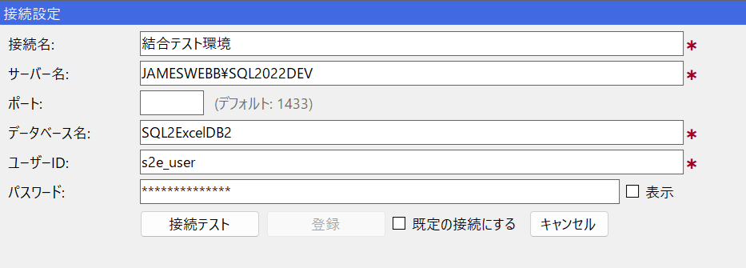

■ | HS004d2_DefaultConnetion
 | [既定の接続のアプリDB・接続ツリー上での表示状態]
 | 既定の接続とは、アプリDB・接続ツリー上でアプリDBノードが選択されている状態でIO操作画面に遷移する場合に選択される接続です。
 | アプリDB・接続ツリー上では既定の接続には接続名の後ろに★マークが接尾辞として付きます。
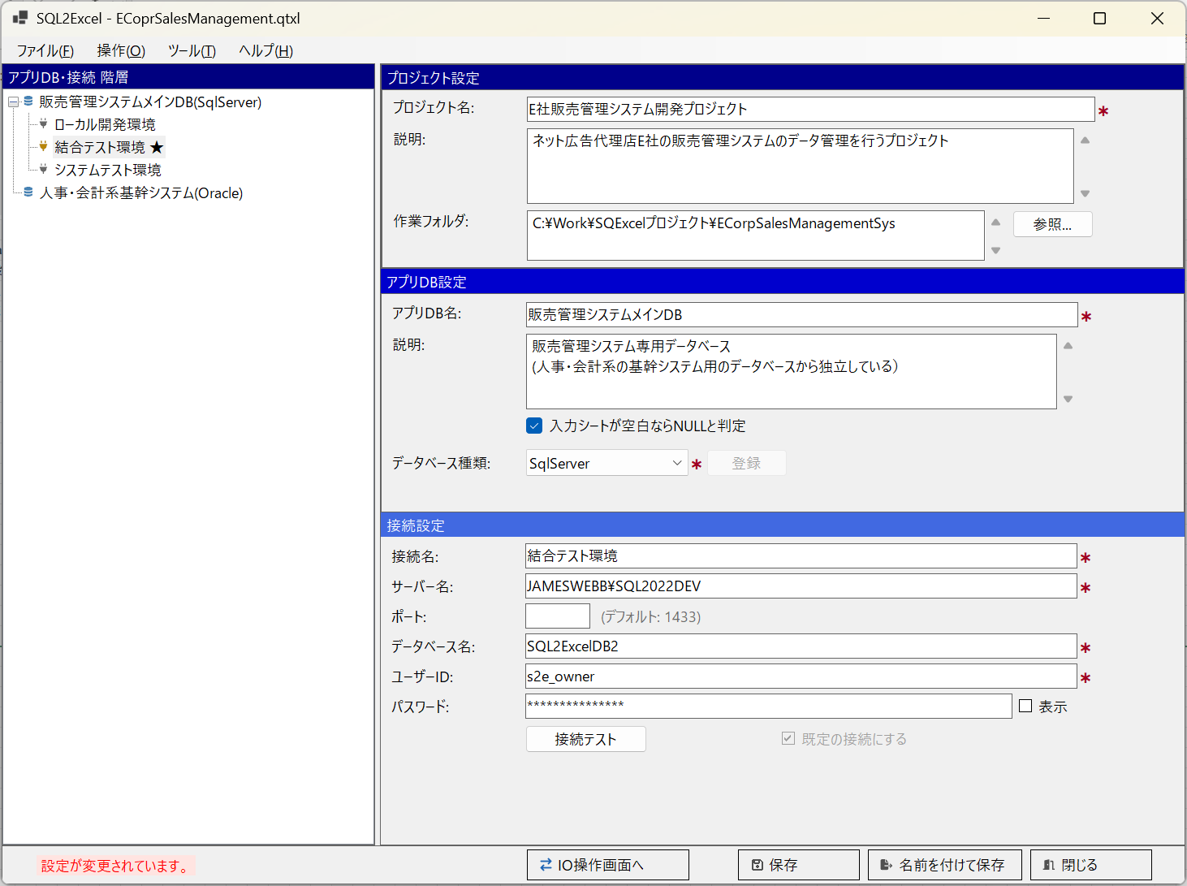

■ | HS004e_CopyConnetion
 | [既定の接続のコピー]
 | アプリ・接続ツリー上で登録済みの接続ノードを選択して、コンテキストメニューから接続をコピーして追加を選択するとその接続情報をコピーして新しい接続情報がパネルに表示されます。
 | 同一アプリDB内では異なる環境でもユーザーIDやパスワードに似た値を設定する場合が多いので、その一部を修正するだけで新しい接続が登録できるため作業がスムーズに進みます。

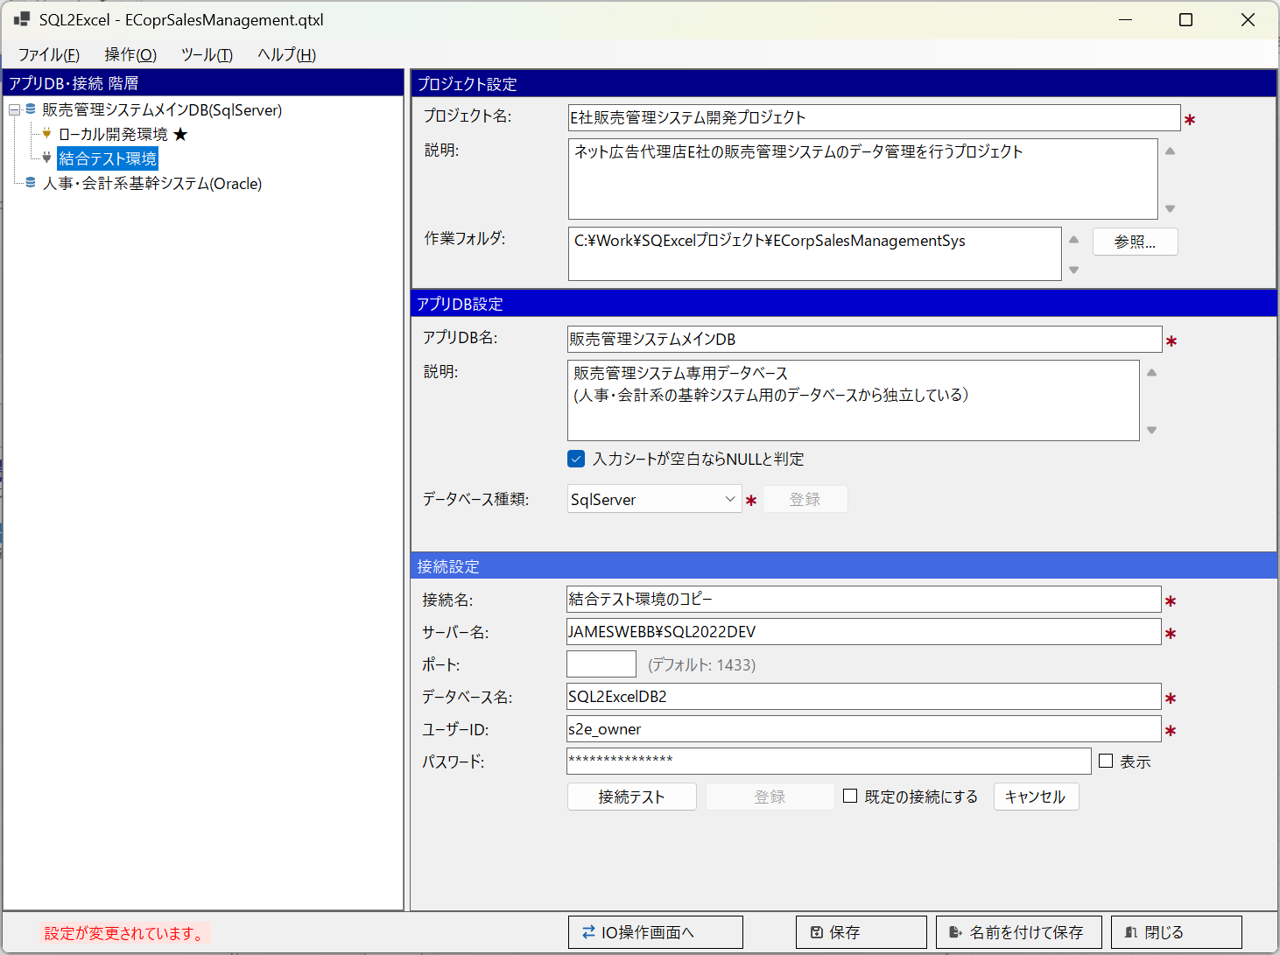
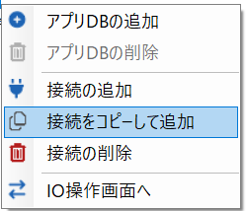

■ | HS004f_CopidConnetionSameAlert
 | [接続情報同一値アラート]
 | 接続名以外の設定項目がコピー元、或いは親アプリDB以下の他の接続と一致している場合、以下のようなアラートが表示されます。
 | ※はいをクリックすると同一の接続情報を有する異なる接続名を持つ接続が登録されることになります。
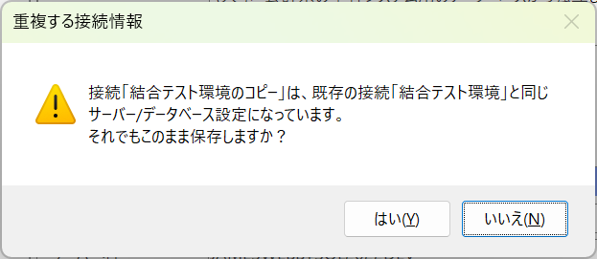

■ | HS004g_DeleteConnetionF
 | [接続の削除]
 | 接続を削除する場合は、アプリ・接続ツリー上で削除対象となる接続ノードを選択して、コンテキストメニューから接続の削除を選択します。

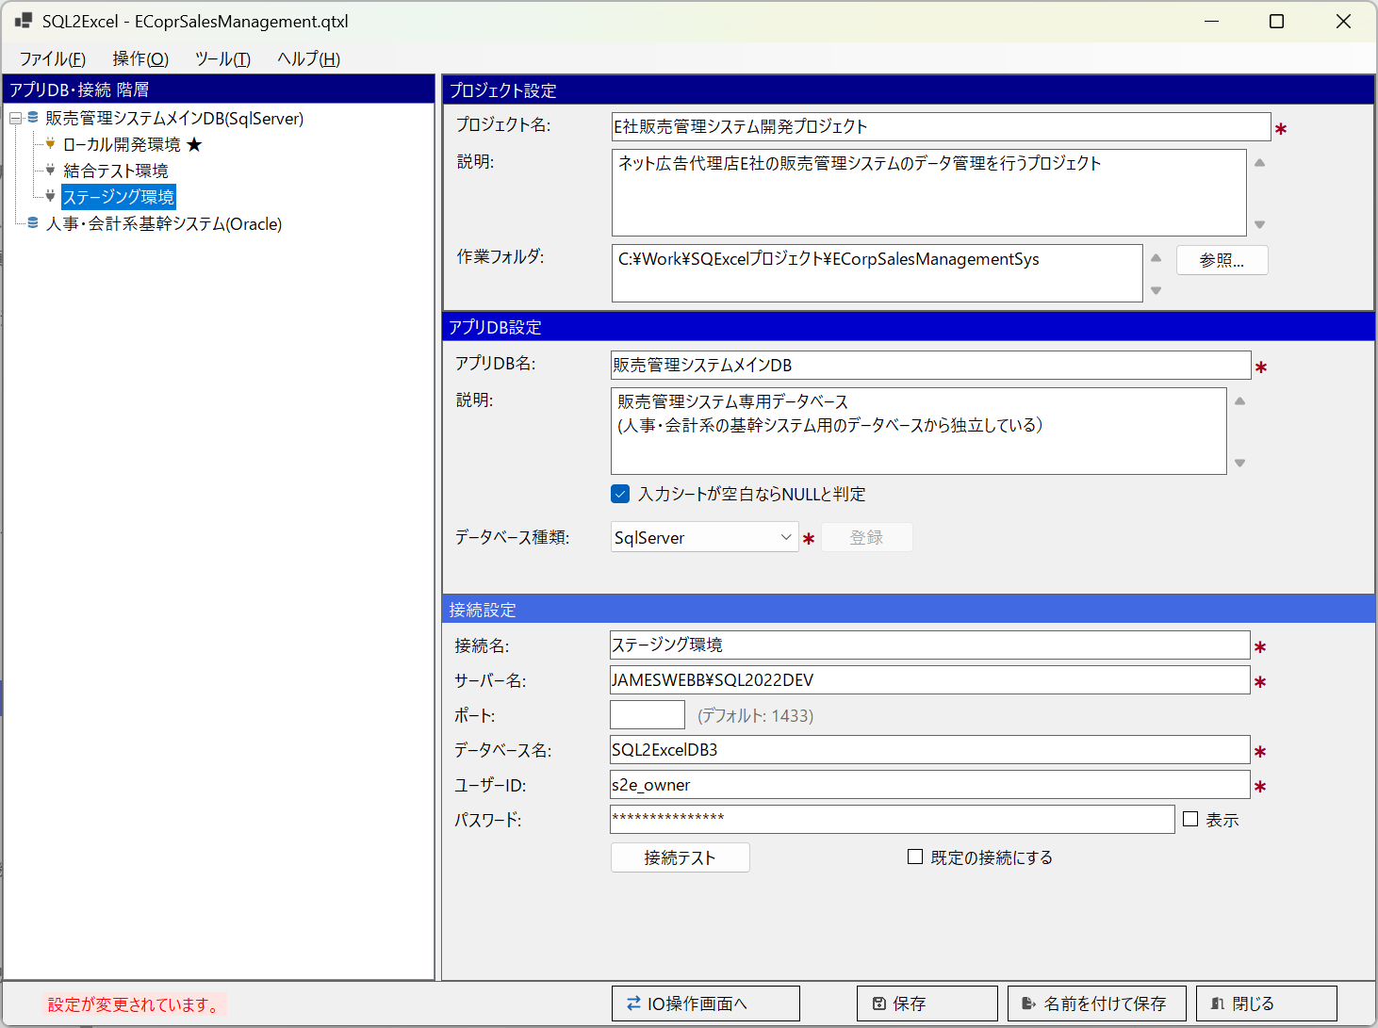
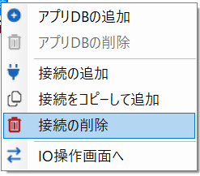

■ | HS004h_ConnetionDeleteConfirm
 | [接続の削除確認ダイアログメッセージ]
 | 次のような削除確認ダイアログメッセージが表示されます。
 | はいをクリックすると選択されていた接続が削除されます。
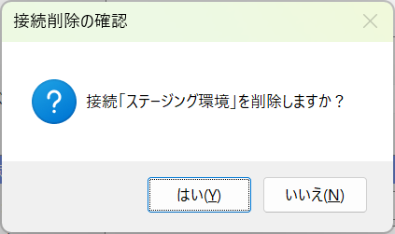

■ | HS004i_SelectConnectionAndTransferToIOOperation
 | [既定の接続ではない接続を選択してIO操作画面に遷移]
 | アプリDB・接続ツリー上で任意のアプリDB以下の既定の接続ではない接続を選択してIO操作画面に繊維をクリックします。

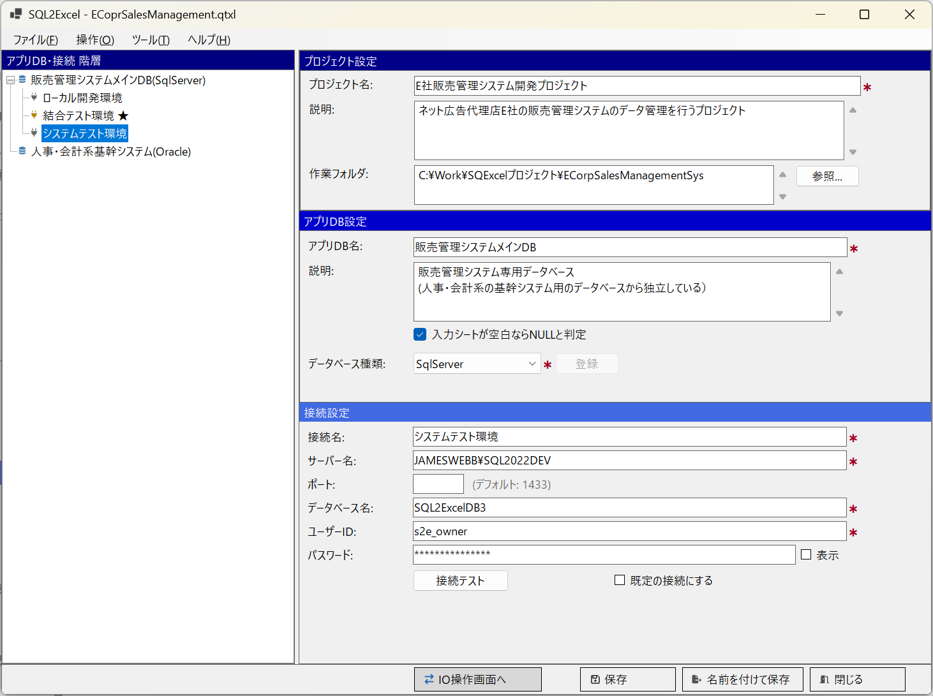

■ | HS004j_SelectConnectionIsActivOnIOOperation
 | [IO操作画面では選択された接続がアクティブになる]
 | IO操作画面ではホーム画面で選択された接続が有効な状態になります。
 | ※画面左 このアプリDB内のテーブルツリーには、選択された接続先DB上の選択可能なテーブルが全て表示されます。
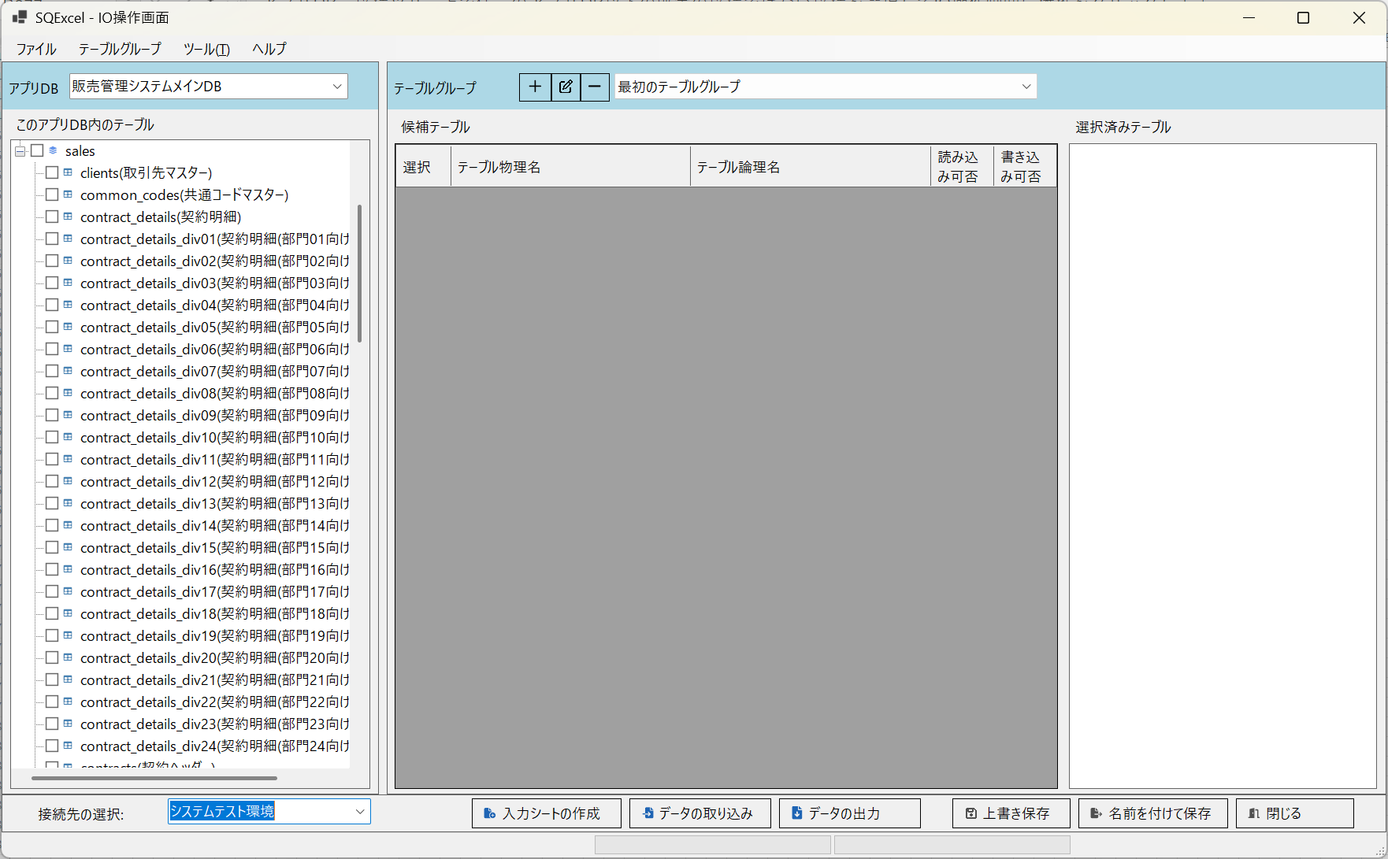

■ | HS004k_ContentsChangedAlert
 | [保存されていない設定があることを示すインジケータ]

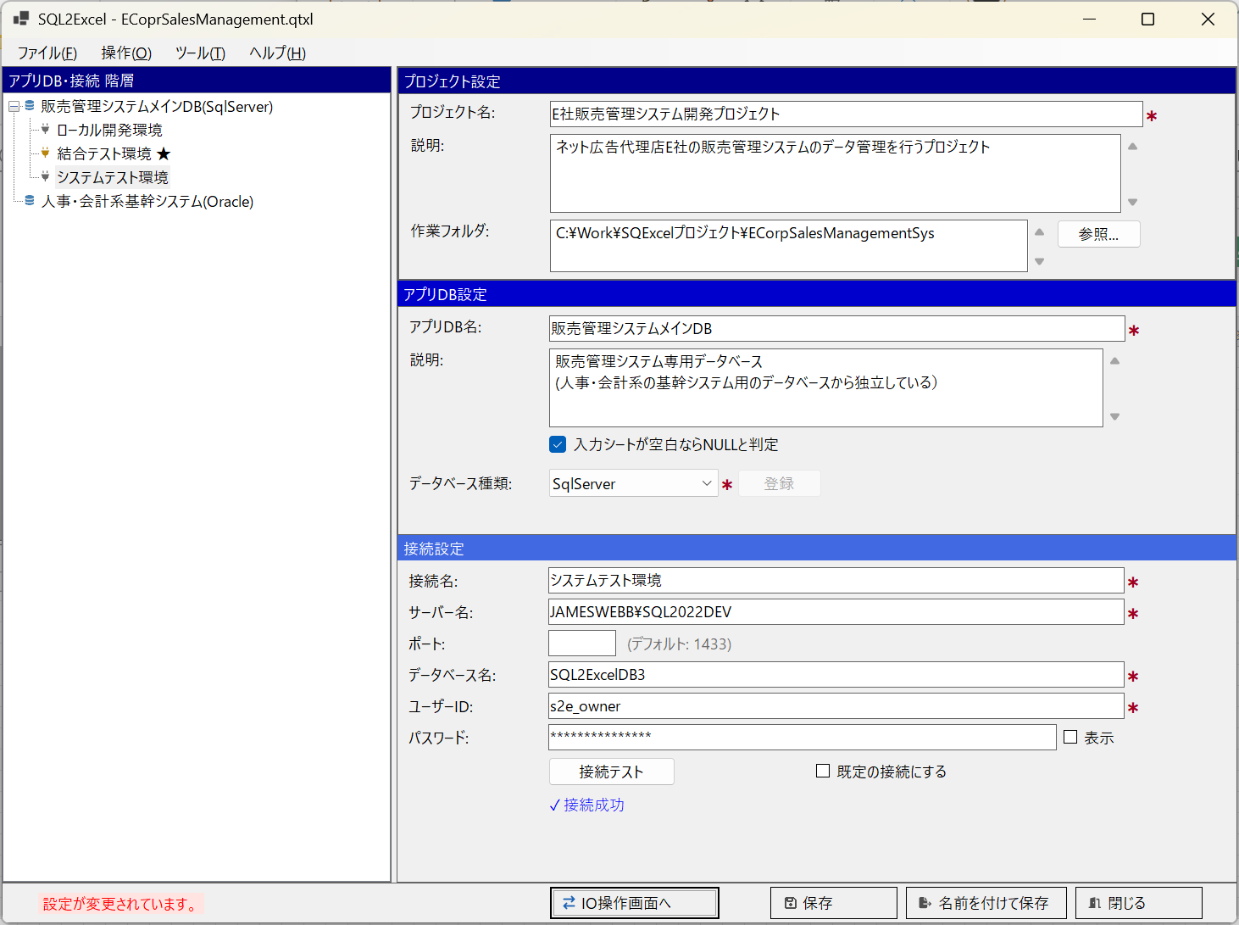

■ | HS004l_ConfirmCloseWithoutSaving
 | [未保存の変更があることを伝えるメッセージダイアログ]

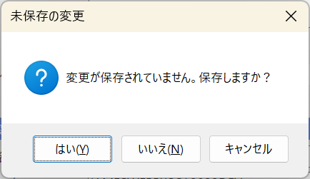

■ | HS004m_GuidanceToolTip
 | [操作ガイダンス用のツールチップ]
 | ホーム画面、及びIO操作画面では画面のエリアごとに、しばらくマウスカーソルを止めておくと簡単な操作ガイダンスのツールチップが表示されます。
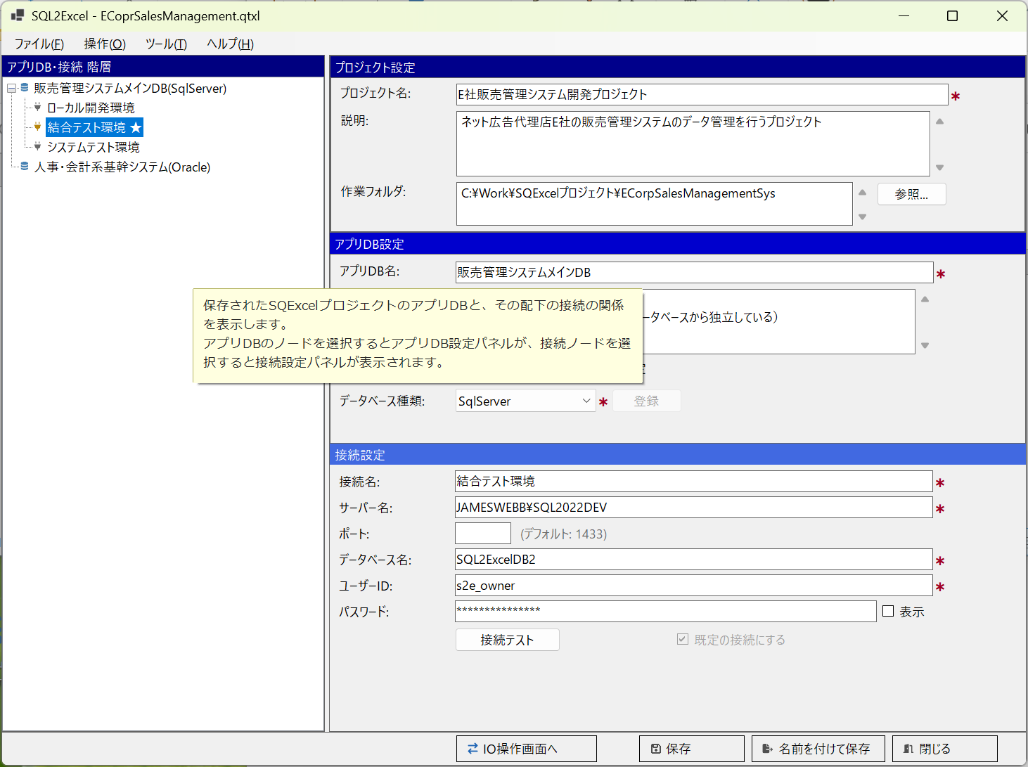

■ | HS004n_StopShowToolTip
 | [操作ガイダンス用のツールチップ表示停止]
 | 操作に慣れてきてこのツールチップが表示されるのが煩わしくなってきたら、表示を停止することが出来ます。
 | トップメニューより[ヘルプ]の直下にある[ツールチップを表示する]アイテムのチェックをクリックして外してください。
 | これにより操作ガイダンス用ツールチップの表示は停止されます。
 | この設定はIO操作画面でのツールチップの表示も制御します。
 | （IO操作画面で同じメニューからツールチップの表示をONにしてホーム画面に戻ると、再度操作ガイダンス用ツールチップが表示されるようになります。）

START-PAGE
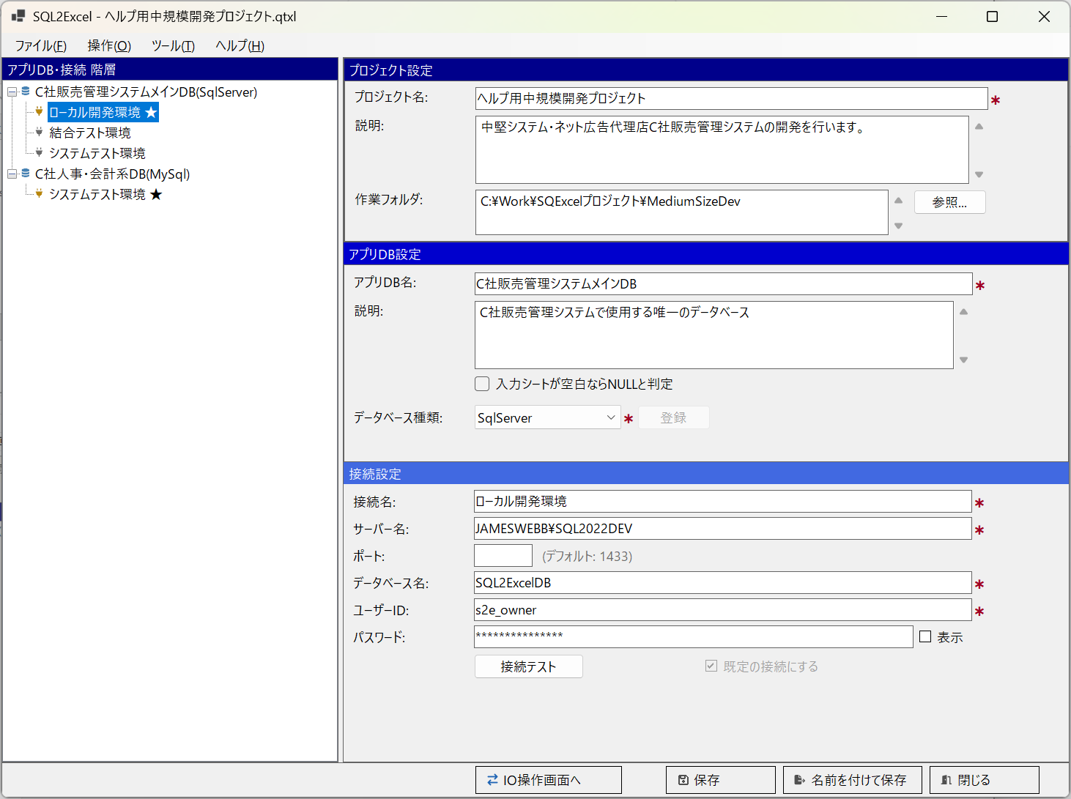
■ | SP001_StartPageOverview
 | [スタートページの構成]

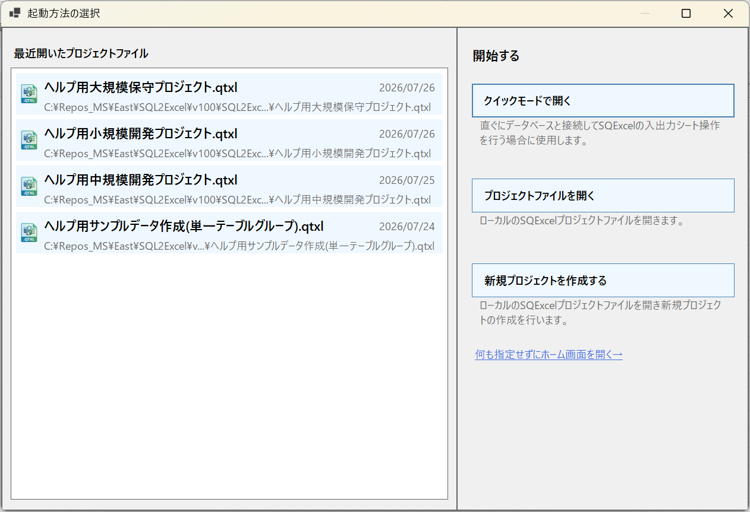
①
②
③
④
⑤

■ | SP002a_HomeFromStartPage
 | [スタートページは表示されずホーム画面が表示される]
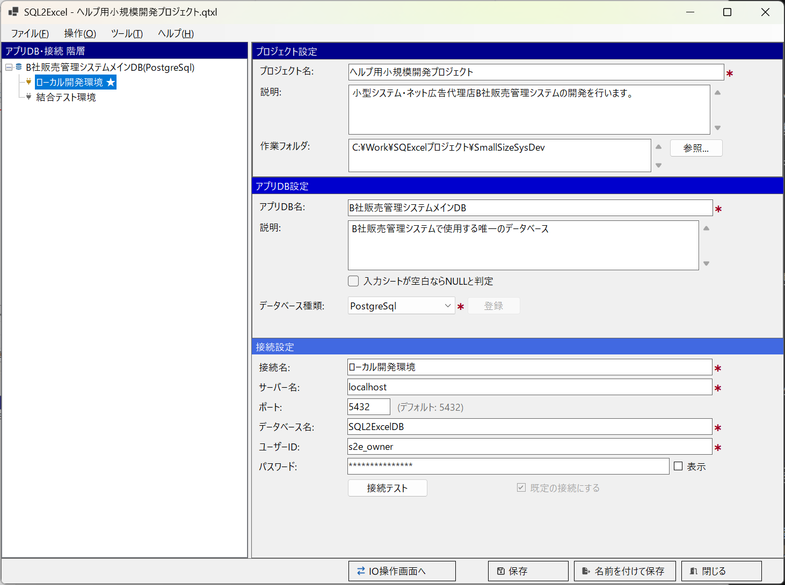

■ | SP002b_FileNotFoundWarning
 | [ファイルが見つからない場合のワーニング]
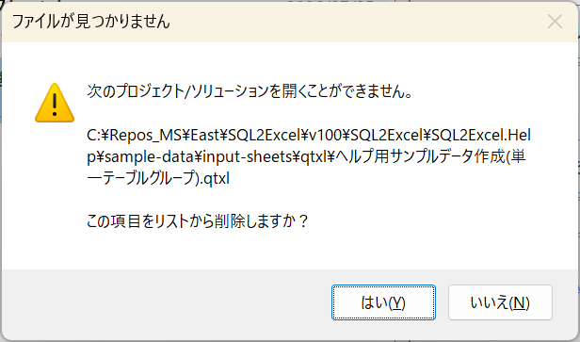

■ | SP003_OpenFileDialog
 | [「.qtxlファイルを選択」の標準ファイルオープンダイアログ]
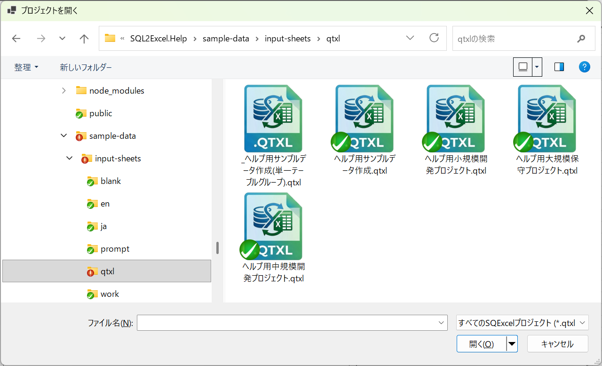

■ | SP004_HomeFormWithGuidancePlaceholder
 | [プロジェクト名・説明・作業フォルダの各入力欄にグレーのプレースホルダー文言が表示された、直後のホーム画面]
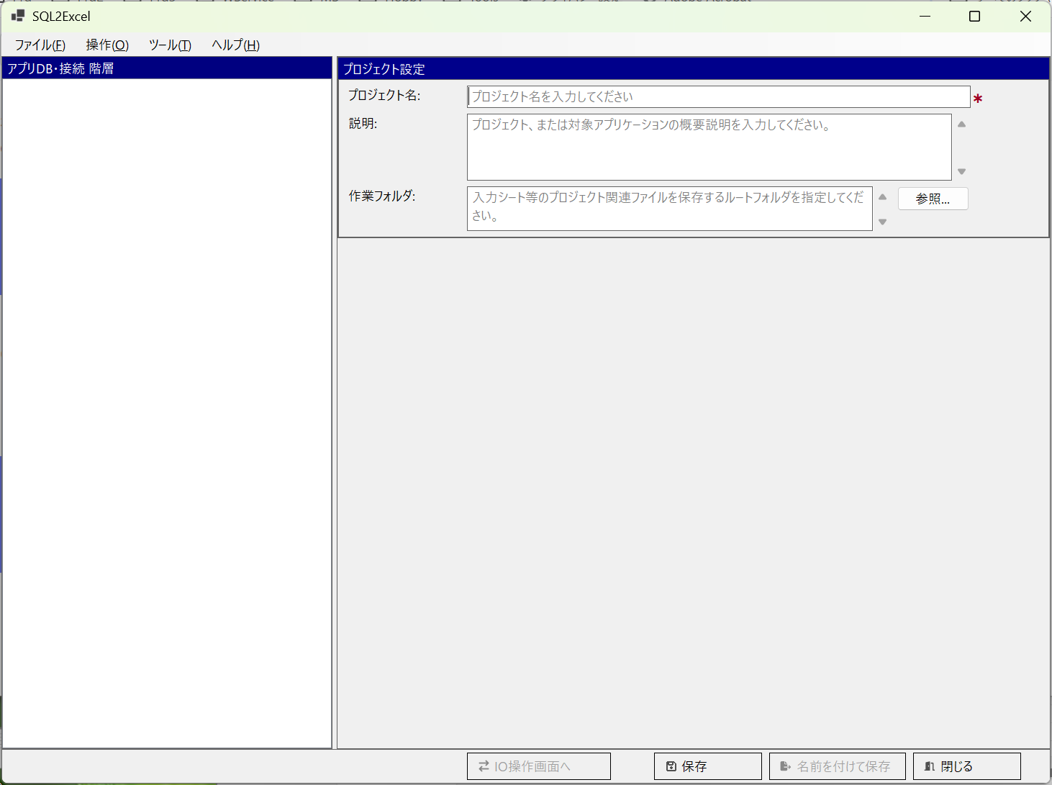

■ | SP005_NoRecentFiles
 | [①のリスト位置に「最近開いたプロジェクトファイルはありません」の文言が表示された状態のスタートページ]
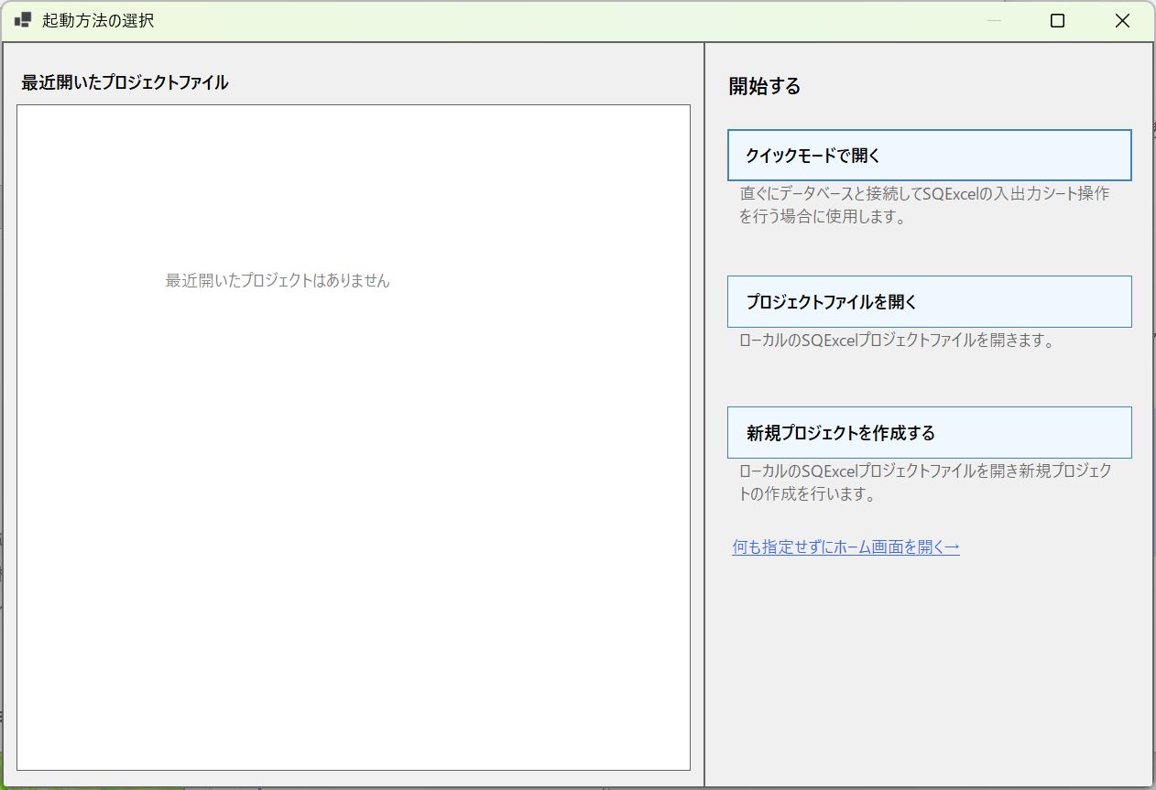

■ | SP006_StartByDblClickQtxlFile
 | [.qtxlファイルをダブルクリックすることにより起動]
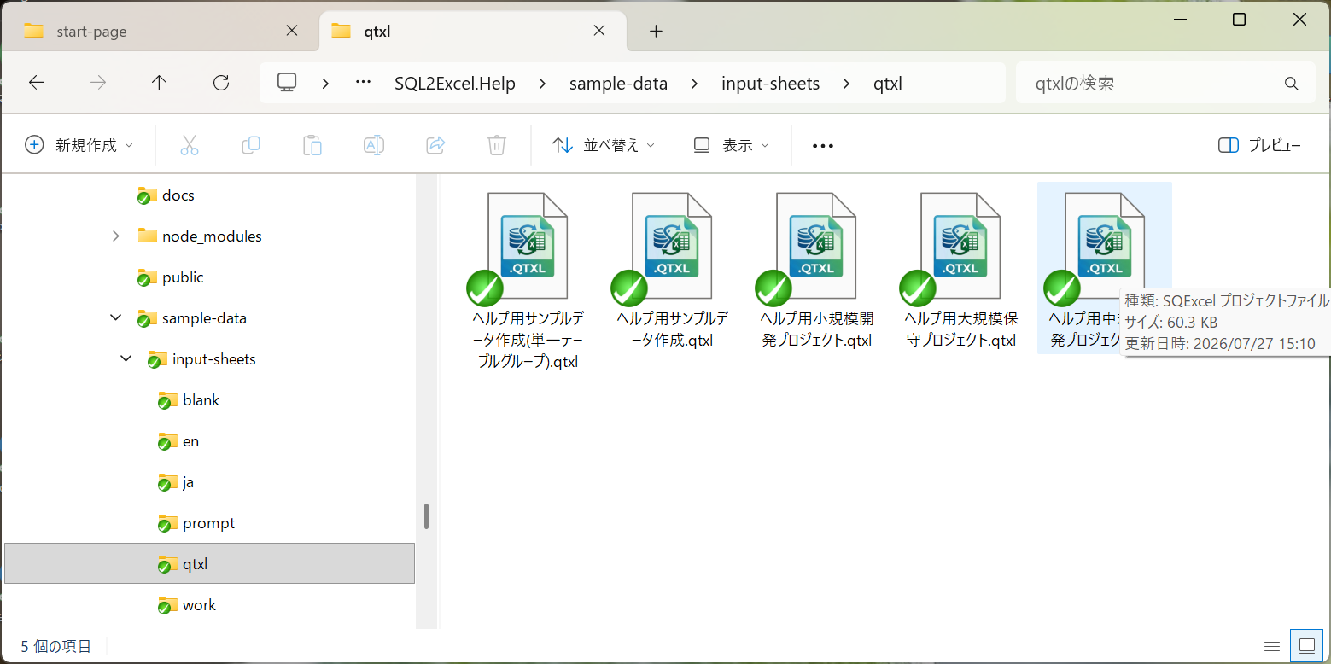
この.qtxlファイルをダブルクリックす。

■ | SP007_SQExcelStartsFromHome
 | [スタートページは表示されずホーム画面が表示される]

